Титул
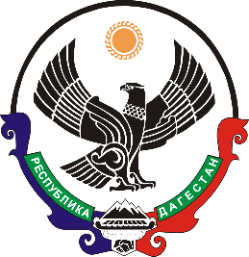

МИНИСТЕРСТВО ЭКОНОМИКИ И ТЕРРИТОРИАЛЬНОГО РАЗВИТИЯ РЕСПУБЛИКИ ДАГЕСТАН

ПАСПОРТ
экономического и социального развития
муниципальных районов и городских округов
Республики Дагестан

г. Махачкала

